Sheet0
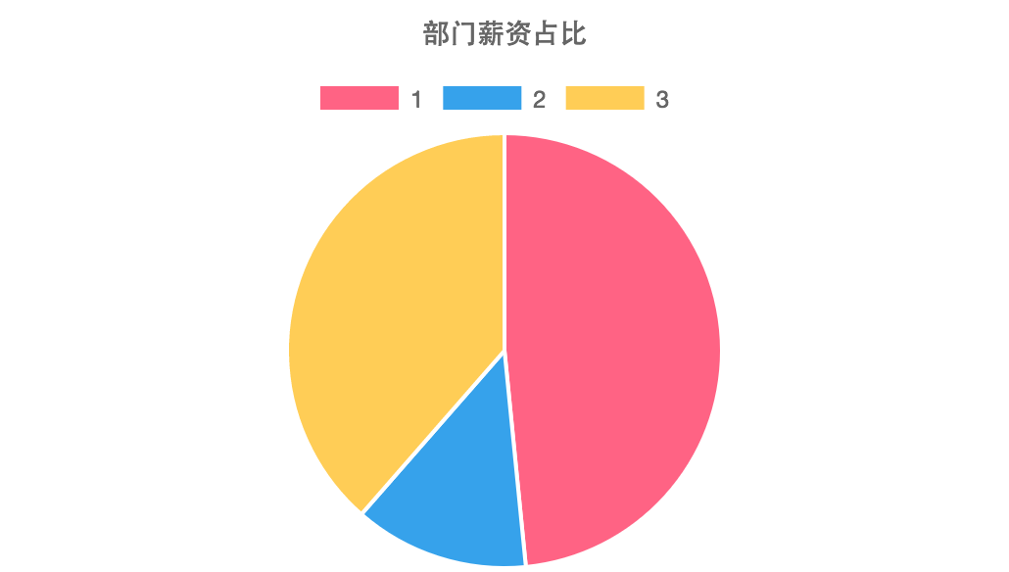
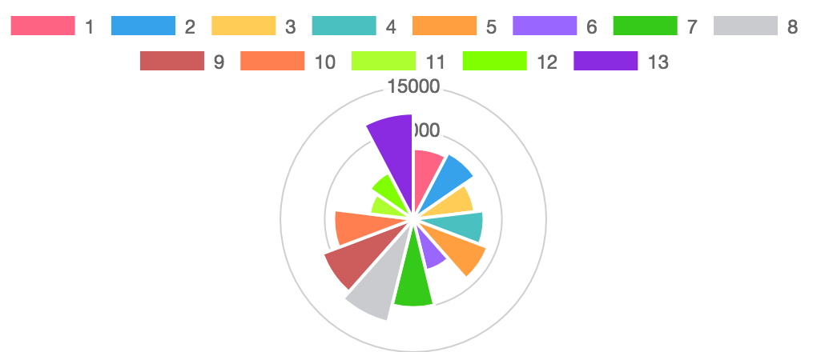
部门名称 | 员工编号 | 员工姓名 | 年龄 | 薪水
运维部 | 1 | 员工1 | 20 | ￥8,000
 | 3 | 员工3 | 18 | ￥7,000
 | 4 | 员工4 | 23 | ￥8,000
 | 5 | 员工5 | 25 | ￥9,000
 | 7 | 员工7 | 26 | ￥10,000
 | 13 | 员工13 | 35 | ￥12,000
 | 小计 |  |  | ￥54,000
硬件部 | 2 | 员工2 | 22 | ￥8,500
 | 6 | 员工6 | 30 | ￥6,000
 | 小计 |  |  | ￥14,500
软件部 | 8 | 员工8 | 40 | ￥12,000
 | 9 | 员工9 | 35 | ￥11,000
 | 10 | 员工10 | 19 | ￥9,000
 | 11 | 员工11 | 18 | ￥5,000
 | 12 | 员工12 | 20 | ￥6,000
 | 小计 |  |  | ￥43,000
合计 |  |  |  | ￥111,500

